상품제안서
도브 여행용 키트 데일리 케어 3종 SET | 상품코드: S45116

 |  |  |  |  |  |  | 02-713-8555 | www.synergygift.co.kr
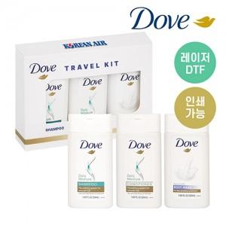

【상세/제작정보】

【인쇄/포장옵션】 | 스티커, DTF필름전사 / 포장지포장

【공급단가】 | 수량 | 100~ | 300~ | 500~ | 1,000~ | 5,000~
*VAT별도 | 단가 | 3,780원 | 3,600원 | 3,510원 | 3,450원 | 3,330원

【상품 URL】 | https://synergygift.co.kr:443/src/goods_detail.php?gdno=45116

